carsheet封装说明
ID | Name | Designator | footprint要求 | Quantity
1 | Bee | B1 | 直插型，孔间距5mm | 1 | 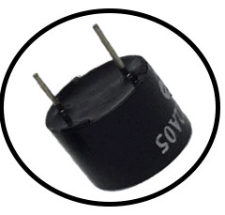
2 | 220uf | C8,C10 | 直插型，孔间距2.54mm | 2 | 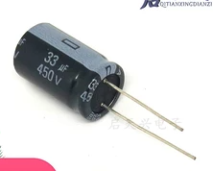
3 | HDR-F-2.54_1x2 | H5 | 直插型，孔间距5mm | 1 | 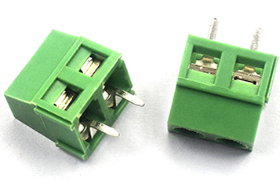
4 | DTS-63K-V | K3,K4 | 按键，KEY-TH_4P-L6.2-W6.2-P4.50-LS6.5 | 2 | 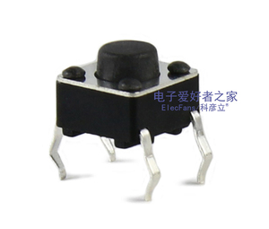 | 
5 | 0.96OLED | OLED1 | 直插型，孔间距2.54mm | 1 | 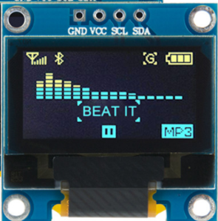
6 | 主控板插针 | P1 | 直插型，孔间距100mil，行距1800mil | 1 | 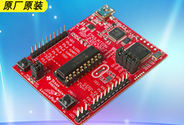 |  | 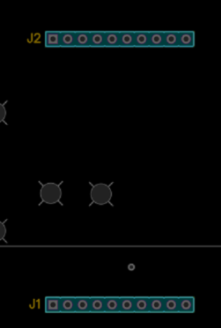
7 | TC500 | P3 | 直插型，孔间距100mil | 1 | 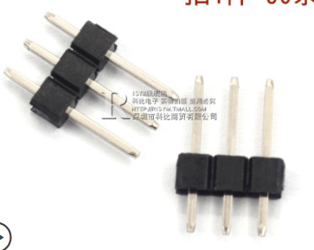 |  | 
8 | 7805 | P8 | 直插型，孔间距100mil | 1 | 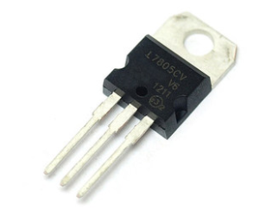
9 | 红外寻迹电路 | P10 | 直插型，孔间距100mil | 1 | 
10 | PNP | Q1 | 直插型，孔间距100mil | 1 | 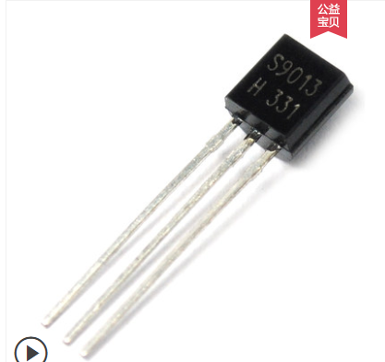 |  | 
11 | 1k | R1 | 直插型，孔间距400mil | 1 |  |  | 
12 | 10K | R6,R7 | 直插型，孔间距400mil | 2 | 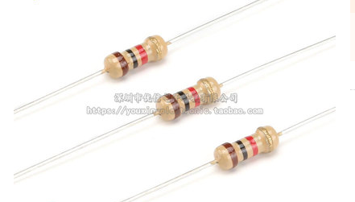
13 | SW-6P | SW1 | 间距2.03mm,行距5.08mm | 1 | 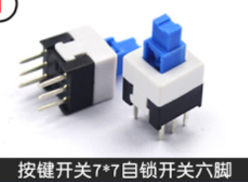
14 | ASM1117 | U1 | 间距2.54mm,行距22mm | 1 | 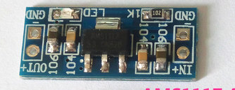
15 | drive | U2 | 驱动接口，drive，所有者dzsxjd | 1 | 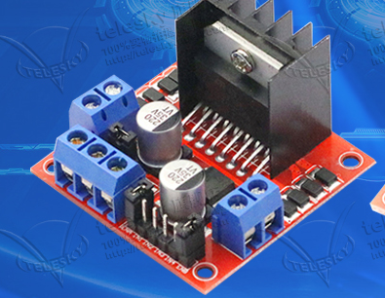 |  | 